Compression_HB
Determination de la zone de non-destruction en compression du capteur (crayon : HB)
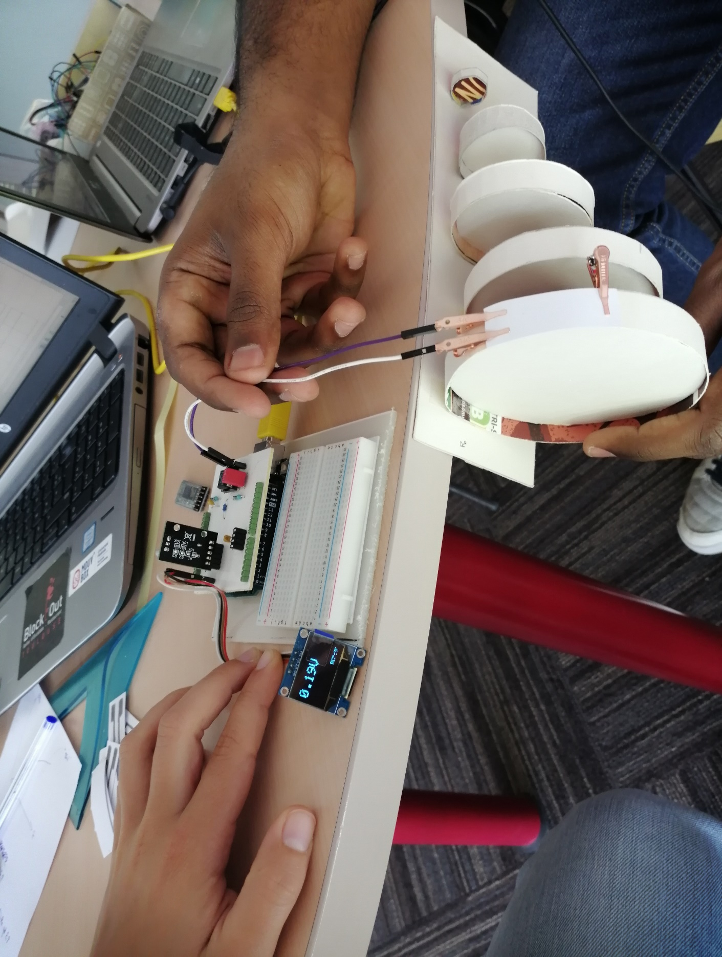

 |  |  |  |  |  |  |  | Paramètres pour calcul de Rcapteur
 |  |  |  |  |  |  |  | R1 | 100000.0 | Vcc | 5
 |  |  |  |  |  |  |  | R2 | 1000.0 | R5 | 10000
 |  |  |  |  |  |  |  | R3 | 100000

 |  |  |  |  |  |  |  | Dimensions du capteur (mm) |  | A | 0.45 | B | 1.05 | C | 0.3
 |  |  |  |  |  |  |  |  |  | D | 2.35 | E | 0.2

 |  |  |  |  |  |  |  | Type de feuille (grammage) |  |  | 160g/m²
 |  |  |  |  |  |  |  | Expérimentateur coloriage |  |  | Calvin

 |  |  |  |  |  |  |  | Le capteur a été retourné et la partie graphite est collée au banc pour que le capteur subisse un mouvement de compression

 |  |  | Rayon de courbure (cm) |  |  |  |  |  |  |  | Rayon de courbure (cm)
Mesure n° |  | Sans rayon | 5 | 4 | 3 | 2 | 1 |  |  | Ro_initiale | 5 | 4 | 3 | 2 | 1
1 | Valeur de Vadc | 2.42 | 2.56 | 2.6 | 2.65 | 2.81 | 2.61 |  | Ro_apres_mesure | 2.08E+07 | 2.08E+07 | 2.08E+07 | 2.09E+07 | 2.10E+07 | 2.58E+07
 | Vadc après mesure sans rayon |  | 2.42 | 2.42 | 2.4 | 2.39 | 1.95 |  | |Ro_apres_mes - Ro_initiale| | 0 | 0 | 0 | 1.74E+05 | 2.62E+05 | 5.03E+06
 | |Vadc_apres_mes - Vadc_initiale| | 0 | 0 | 0 | 0.02 | 0.03 | 0.47

2 | Valeur de Vadc | 0.45 | 0.48 | 0.51 | 0.53 | 0.57 | 0.65 |  | Rcap | 1.12E+08 | 1.12E+08 | 1.12E+08 | 1.12E+08 | 1.12E+08 | 1.40E+08
 | Vadc après mesure sans rayon |  | 0.45 | 0.45 | 0.45 | 0.45 | 0.36 |  | |Ro_apres_mes - Ro_initiale| | 0 | 0 | 0 | 0 | 0 | 2.81E+07
 | |Vadc_apres_mes - Vadc_initiale| | 0 | 0 | 0 | 0 | 0 | 0.09

3 | Valeur de Vadc | 0.6 | 0.65 | 0.68 | 0.7 | 0.72 | 0.73 |  | Rcap | 8.41E+07 | 8.41E+07 | 8.41E+07 | 8.70E+07 | 1.01E+08 | 9.52E+07
 | Vadc après mesure sans rayon |  | 0.6 | 0.6 | 0.58 | 0.5 | 0.53 |  | |Ro_apres_mes - Ro_initiale| | 0 | 0 | 0 | 2.90E+06 | 1.68E+07 | 1.11E+07
 | |Vadc_apres_mes - Vadc_initiale| | 0 | 0 | 0 | 0.02 | 0.1 | 0.07

4 | Valeur de Vadc | 2.05 | 2.15 | 2.23 | 2.25 | 2.18 | 2.55 |  | Rcap | 2.45E+07 | 2.45E+07 | 2.45E+07 | 2.51E+07 | 2.51E+07 | 2.54E+07
 | Vadc après mesure sans rayon |  | 2.05 | 2.05 | 2 | 2 | 1.98 |  | |Ro_apres_mes - Ro_initiale| | 0 | 0 | 0 | 6.16E+05 | 6.16E+05 | 8.71E+05
 | |Vadc_apres_mes - Vadc_initiale| | 0 | 0 | 0 | 0.05 | 0.05 | 0.07

5 | Valeur de Vadc | 1.4 | 1.48 | 1.55 | 1.58 | 1.56 | 1.66 |  | Rcap | 3.60E+07 | 3.60E+07 | 3.60E+07 | 3.60E+07 | 3.87E+07 | 4.38E+07
 | Vadc après mesure sans rayon |  | 1.4 | 1.4 | 1.4 | 1.3 | 1.15 |  | |Ro_apres_mes - Ro_initiale| | 0 | 0 | 0 | 0 | 2.77E+06 | 7.84E+06
 | |Vadc_apres_mes - Vadc_initiale| | 0 | 0 | 0 | 0 | 0.1 | 0.25

6 | Valeur de Vadc | 1.72 | 1.76 | 1.81 | 1.86 | 1.92 | 2.1 |  | Rcap | 2.93E+07 | 2.99E+07 | 2.94E+07 | 2.98E+07 | 2.99E+07 | 3.45E+07
 | Vadc après mesure sans rayon |  | 1.68 | 1.71 | 1.69 | 1.68 | 1.46 |  | |Ro_apres_mes - Ro_initiale| | 0 | 6.99E+05 | 1.72E+05 | 5.21E+05 | 6.99E+05 | 5.23E+06
 | |Vadc_apres_mes - Vadc_initiale| | 0 | 0.04 | 0.01 | 0.03 | 0.04 | 0.26

 | Conclusion: Une tendance se forme après les 6 mesures que nous avons effectué. En moyenne, le capteur commence à se détériorer dès que le rayon de courbure est inférieur à 2cm.

Graphiques_récap
TENSION |  |  |  |  |  |  |  |  |  | COMPRESSION

 |  |  |  |  |  |  |  |  | |Ro_apres_mes - Ro_initiale|

 |  |  | Déformation (unités) |  |  |  |  |  |  |  |  |  | Déformation (unités)
Mesure n° |  |  | 0 | 1.88E-03 | 2.35E-03 | 3.13E-03 | 4.70E-03 | 9.40E-03 |  | Mesure n° |  |  | 0 | 1.88E-03 | 2.35E-03 | 3.13E-03 | 4.70E-03 | 9.40E-03
1 | Crayon | 3H | 0 | 0 | 0 | 0 | 0 | 1.29E+07 |  | 1 | Crayon | 3H | 0 | -1.91E+07 | -1.91E+07 | 1.09E+07 | 5.10E+07 | 5.10E+07
 |  | 2H | 0 | 1.05E+07 | 1.63E+07 | 1.05E+07 | 3.64E+07 | 3.64E+07 |  |  |  | 2H | 0 | 3.83E+07 | 8.42E+07 | 8.42E+07 | 1.40E+08 | 8.42E+07
 |  | H | 0 | 0.00E+00 | 1.52E+05 | 2.04E+05 | 9.03E+05 | 2.50E+06 |  |  |  | H | 0 | -3.03E+05 | -3.03E+05 | -3.03E+05 | -2.28E+05 | 2.23E+06
 |  | HB | 0 | 0 | 0 | 2.90E+06 | 1.29E+07 | 2.10E+07 |  |  |  | HB | 0 | 0 | 0 | 0 | 0 | 2.81E+07
 |  | B | 0 | 7.02E+04 | 0 | 4.67E+04 | 2.38E+05 | 2.25E+06 |  |  |  | B | 0 | -5.90E+04 | 0 | 5.50E+05 | 4.25E+05 | 2.51E+06
 |  | 2B | 0 | 0.00E+00 | 2.53E+05 | 6.41E+05 | 3.90E+06 | 7.88E+06 |  |  |  | 2B | 0 | -1.31E+05 | 132589.43223 | -5.12E+05 | -8.17E+05 | 1.12E+06
 |  | 3B | 0 | 3.03E+05 | 2.15E+05 | 3.03E+05 | 7.59E+05 | 2.48E+06 |  |  |  | 3B | 0 | 0 | 0 | -3.88E+06 | -1.98E+06 | 3.55E+07

 |  |  | Déformation (unités) |  |  |  |  |  |  |  |  |  | Déformation (unités)
Mesure n° |  |  | 0 | 1.88E-03 | 2.35E-03 | 3.13E-03 | 4.70E-03 | 9.40E-03 |  | Mesure n° |  |  | 0 | 1.88E-03 | 2.35E-03 | 3.13E-03 | 4.70E-03 | 9.40E-03
2 | Crayon | 3H | 0 | 0 | 8.42E+07 | 1.36E+08 | 1.36E+08 | 8.42E+07 |  | 2 | Crayon | 3H | 0 | 2.52E+08 | 2.52E+08 | 2.52E+08 | 2.52E+08 | 0
 |  | 2H | 0 | 0 | 0 | 0 | 0 | 1.73E+08 |  |  |  | 2H | 0 | 1.33E+07 | 2.81E+07 | 4.46E+07 | 1.68E+08 | 252500000
 |  | H | 0 | 0 | 0 | 0 | 1052083.3333 | 4.46E+06 |  |  |  | H | 0 | 0 | 0 | 1.84E+05 | 7.51E+05 | 4405899.4599
 |  | HB | 0 | 0 | 1.86E+07 | 2.40E+07 | 1.36E+08 | 7.53E+07 |  |  |  | HB | 0 | 6.99E+05 | 1.72E+05 | 5.21E+05 | 6.99E+05 | 5.23E+06
 |  | B | 0 | 1.50E+05 | 1.24E+05 | 2.00E+05 | 4.35E+05 | 3.53E+06 |  |  |  | B | 0 | 0 | 1.28E+05 | 5.21E+05 | -5.00E+05 | 3.48E+06
 |  | 2B | 0 | 91632.417916 | 325632.38085 | 373296.3733 | 1125157.4155 | 3.96E+06 |  |  |  | 2B | 0 | 1387616.7796 | 2.36E+06 | 2.36E+06 | 1.87E+06 | 1.25E+07
 |  | 3B | 0 | 2.10E+05 | 3.53E+05 | 2.81E+05 | 3.53E+05 | 2.34E+06 |  |  |  | 3B | 0 | 2.90E+06 | 1.43E+06 | 0.00E+00 | 1.43E+06 | 1.68E+07

 |  |  |  |  |  |  |  |  | |V_adc_apres_mes-V_adc_initiale|

 |  |  | Déformation (unités) |  |  |  |  |  |  |  |  |  | Déformation (unités)
Mesure n° |  |  | 0 | 1.88E-03 | 2.35E-03 | 3.13E-03 | 4.70E-03 | 9.40E-03 |  | Mesure n° |  |  | 0 | 1.88E-03 | 2.35E-03 | 3.13E-03 | 4.70E-03 | 9.40E-03
1 | Crayon | 3H | 0 | 0 | 0 | 0 | 0 | 0.08 |  | 1 | Crayon | 3H | 0 | 0.02 | 0.02 | 0.01 | 0.04 | 0.04
 |  | 2H | 0 | 0.02 | 0.03 | 0.02 | 0.06 | 0.06 |  |  |  | 2H | 0 | 0.01 | 0.02 | 0.02 | 0.03 | 0.02
 |  | H | 0 | 0 | 0.03 | 0.04 | 0.17 | 0.43 |  |  |  | H | 0 | 0.04 | 0.04 | 0.04 | 0.03 | 0.26
 |  | HB | 0 | 0 | 0 | 0.02 | 0.08 | 0.12 |  |  |  | HB | 0 | 0 | 0 | 0 | 0 | 0.09
 |  | B | 0 | 0.03 | 0 | 0.02 | 0.1 | 0.8 |  |  |  | B | 0 | 0.01 | 0 | 0.09 | 0.07 | 0.37
 |  | 2B | 0 | 0 | 0.02 | 0.05 | 0.27 | 0.48 |  |  |  | 2B | 0 | 0.02 | 0.02 | 0.08 | 0.13 | 0.16
 |  | 3B | 0 | 0.07 | 0.05 | 0.07 | 0.17 | 0.5 |  |  |  | 3B | 0 | 0 | 0 | 0.02 | 0.01 | 0.13

 |  |  | Déformation (unités) |  |  |  |  |  |  |  |  |  | Déformation (unités)
Mesure n° |  |  | 0 | 1.88E-03 | 2.35E-03 | 3.13E-03 | 4.70E-03 | 9.40E-03 |  | Mesure n° |  |  | 0 | 1.88E-03 | 2.35E-03 | 3.13E-03 | 4.70E-03 | 9.40E-03
2 | Crayon | 3H | 0 | 0 | 0.05 | 0.07 | 0.07 | 0.05 |  | 2 | Crayon | 3H | 0 | 0.01 | 0.01 | 0.01 | 0.01 | 0
 |  | 2H | 0 | 0 | 0 | 0 | 0 | 0.04 |  |  |  | 2H | 0 | 0.01 | 0.02 | 0.03 | 0.08 | 0.1
 |  | H | 0 | 0 | 0 | 0 | 0.08 | 0.3 |  |  |  | H | 0 | 0 | 0 | 0.01 | 0.04 | 0.21
 |  | HB | 0 | 0 | 0.04 | 0.05 | 0.17 | 0.12 |  |  |  | HB | 0 | 0.04 | 0.01 | 0.03 | 0.04 | 0.26
 |  | B | 0 | 0.06 | 0.05 | 0.08 | 0.17 | 1.09 |  |  |  | B | 0 | 0 | 0.01 | 0.04 | 0.04 | 0.24
 |  | 2B | 0 | 0.02 | 0.07 | 0.08 | 0.23 | 0.69 |  |  |  | 2B | 0 | 0.03 | 0.05 | 0.05 | 0.04 | 0.22
 |  | 3B | 0 | 0.03 | 0.05 | 0.04 | 0.05 | 0.3 |  |  |  | 3B | 0 | 0.02 | 0.01 | 0 | 0.01 | 0.1

|V_adc_apres_mes-V_adc_initiale| après chaque déformation pour le capteur en tension
|V_adc_apres_mes-V_adc_initiale| après chaque déformation pour le capteur en compression

